界面&功能
设置系统 |  |  |  | 功能规则

 | 功能入口

 | 1.主界面新加一个设置按钮

1
 | 设置界面
3
4
2
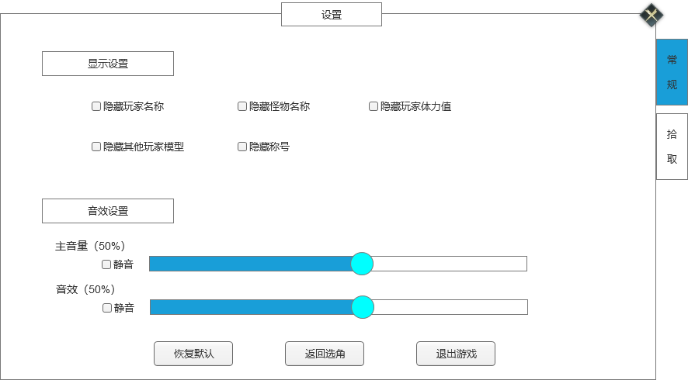
 |  | 1、标题、说明 |  |  | 1、标题、说明
 |  | ▶ | 显示标题名称 |  | ▶ | 左侧显示功能名称
 |  | 2、功能子页签 |  |  | 2、功能子页签
 |  | ▶ | 【常规】、【拾取】子页签 |  | ▶ | 【常规】、【拾取】子页签
 |  | ▶ | 有选中和未选中状态 |  | ▶ | 有选中和未选中状态
 |  | 3、小标题 |  |  | 3、小标题
 |  | ▶ | 有底框，要明显区分是标题 |  | ▶ | 有底框，要明显区分是标题
 |  | 4、具体设置内容 |  |  | 4、具体设置内容
 |  | ▶ | 前面是勾选框，后面是文本内容 |  | ▶ | 前面是勾选框，后面是文本内容
 |  |  | 有勾选和不勾选2种状态 |  |  | 有勾选和不勾选2种状态
 |  | ▶ | 每行显示至少3条 |  | ▶ | 每行显示至少3条
 |  | 5、音效设置 |  |  | 5、音效设置
 |  | ▶ | 包括：主音量、音效，进度条，静音、百分比显示、勾选框、文字提示 |  | ▶ | 包括：主音量、音效，进度条，静音、百分比显示、勾选框、文字提示
 |  |  | 进度条可以自由滑动来调节音量 |  |  | 进度条可以自由滑动来调节音量
 |  |  | 静音可以勾选，勾选后进度条直接划到0，去掉勾选后，进度条恢复到静音前的那次操作 |  |  | 静音可以勾选，勾选后进度条直接划到0，去掉勾选后，进度条恢复到静音前的那次操作（本地记录即可）

 |  | 6、通用按钮 |  |  | 6、通用按钮
 |  | ▶ | 包括：恢复默认、返回选角、退出游戏 |  | ▶ | 包括：恢复默认、返回选角、退出游戏

5
6

1
2
3
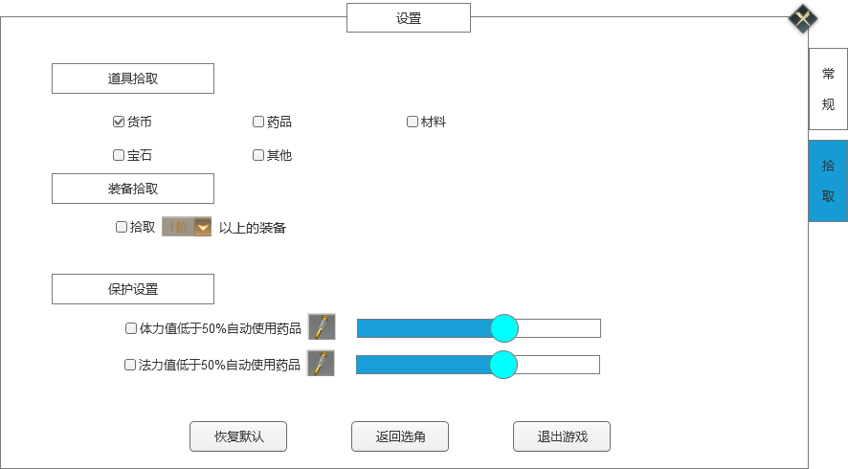
 |  | 1、标题、说明 |  |  | 1、标题、说明
 |  | ▶ | 显示标题名称 |  | ▶ | 显示标题名称
 |  | 2、功能子页签 |  |  | 2、功能子页签
 |  | ▶ | 【常规】、【拾取】子页签 |  | ▶ | 【常规】、【拾取】子页签
 |  | ▶ | 有选中和未选中状态 |  | ▶ | 有选中和未选中状态
 |  | 3、道具拾取 |  |  | 3、道具拾取
 |  | ▶ | 需要有标题和底框 |  | ▶ | 需要有标题和底框
 |  | ▶ | 具体内容包括：勾选框、文字提示 |  | ▶ | 具体内容包括：勾选框、文字提示
 |  |  | 勾选框有勾选和不勾选2种状态 |  |  | 勾选框有勾选和不勾选2种状态
 |  |  | 每一行至少排3个勾选内容 |  |  | 每一行至少排3个勾选内容
4
 |  | 4、装备拾取 |  |  | 4、装备拾取
 |  | ▶ | 需要有标题和底框 |  | ▶ | 需要有标题和底框
 |  | ▶ | 内容包括：勾选框、文字提示、下拉框 |  | ▶ | 内容包括：勾选框、文字提示、下拉框
 |  |  | 勾选框有勾选和不勾选2种状态 |  |  | 勾选框有勾选和不勾选2种状态
 |  |  | 下拉框显示装备等阶数字列表 |  |  | 下拉框显示装备等阶数字列表
 |  | 5、保护拾取 |  |  | 5、保护拾取
 |  | ▶ | 需要有标题和底框 |  | ▶ | 需要有标题和底框
 |  | ▶ | 内容包括：勾选框、文字提示、下拉框、进度条 |  | ▶ | 内容包括：勾选框、文字提示、下拉框、进度条
 |  |  | 勾选框有勾选和不勾选2种状态 |  |  | 勾选框有勾选和不勾选2种状态
 |  |  | 下拉框显示道具图标列表 |  |  | 下拉框显示道具图标列表
 |  |  | 进度条拖动会表现在前面百分比数字变化 |  |  | 进度条拖动会表现在前面百分比数字变化
5
6
 |  | 6、通用按钮 |  |  | 6、通用按钮
 |  | ▶ | 包括：恢复默认、返回选角、退出游戏 |  | ▶ | 包括：恢复默认、返回选角、退出游戏

参考界面
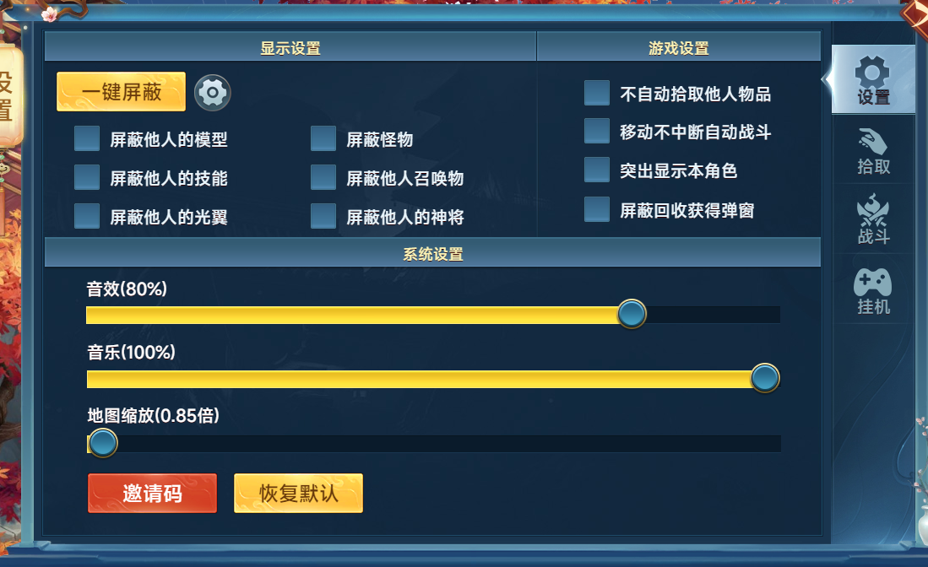
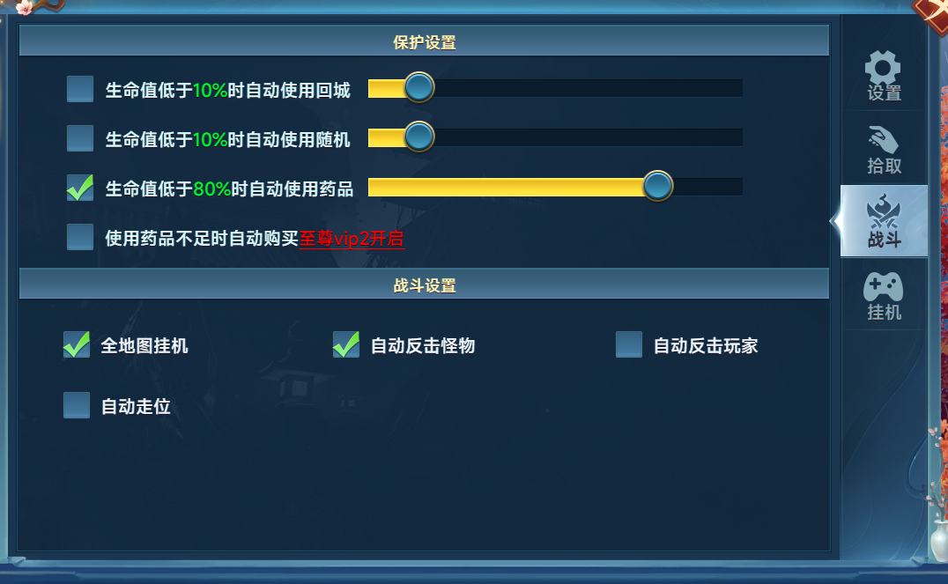
参考图

 | 参考游戏—

